提问
取消合并单元格并填充内容 | 周报数据处理
需要先记录合并单元格的内容和范围，然后取消合并并将内容填充到对应的所有单元格中。以下是修改后的代码： | 写下 openpyxl 代码 将 C:\Users\Administrator\Desktop\周报 里面EXCEL 中 1. 保留第三个 SHEET表，其余都删除 2. 选择A-F 列 取消合并单元格 ，并将原值填充到每个独立单元格。 3. 将B列信息 以 "_" 为信息分割，分别输入在 G H I 列，分别命名 一级 二级 三级 4. 选择A-F列插入透视表，选择新建透视表 名字 透视数据，透视表行选择 一级 二级 三级，值选择 当月返修数量， 排序选择 按 当月返修数量 5. 不改变源文件，处理后的文件在里面新建个文件夹 ，名字叫 OP数据处理 | 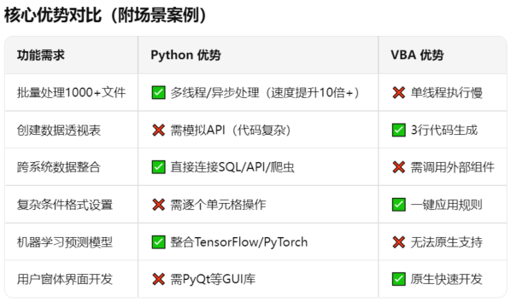
核心功能：取消 A~F 列所有合并单元格，并将原值填充到每个独立单元格。

